ちらし
性対象
チャレンジ講座
 |  |  | セカンドライフ世代 受講生募集！
男

 | 期間 | 令和８年６月～令和８年１２月 |  | （全７回）
 | 場所 | 赤木地域公民館ほか
 | 定員・対象 | １５名程度（申込多数の場合は抽選）・市内在住概ね６０歳以上男性
 | 持ち物 | 筆記用具、上履き、飲み物
 | 受講料 | 無料（材料費等は必要に応じて徴収いたします）
 | 申込方法 | ５月２５日（月）～６月６日（土）まで
 |  | ① 赤木地域公民館窓口にて申込み用紙記入
 |  | ② 簡単電子申請（QRコードより申込み）
1
2
 | 問合わせ | 赤木地域公民館 ＴＥＬ・ＦＡＸ ９２４－０２９３
■７月１０日（金）
午前９時３０分～１１時３０分
福島大学出前講座
ゴッホの油彩画・画家が見た描いた世界
■講 師 人間発達文化学類
渡邊 晃一 先生
 | 内 容
■６月１９日（金）午前９時００分～１１時３０分
・開講式
・きらめき出前講座
「郡山の救急医療」あなたもできる救急活動
■講 師 医療従事者支援係 本間 優 先生

3
■８月７日（金）
午前９時３０分～１１時３０分
夏休みの思い出企画♪ あかぎジュニアスクール合同
国際竹とんぼ協会の皆さんに学びながら 竹とんぼを作って飛ばしてみよう！
■講 師 国際竹とんぼ協会長 高橋 達郎 先生
ボランティアのみなさん
■９月１８日（金）
午前９時３０分～１１時３０分
～文化祭展示作品づくり～
手びねりで陶芸作品づくり
■講 師 あさか野焼 志賀 喜宏 先生
4

■材料費 2,200円（税込）

6
■１１月２０日（金）
午前９時３０分～１１時３０分
ちぎり絵で来年の干支をつくる
■ 講師 ちぎり絵教授 濱津 美津子 先生
5
■１０月２３日（金）
午前９時３０分～１１時３０分
出前講座 フロッカーとモルックに挑戦 ニュースポーツで体を動かして体力づくり
■講 師 福島県郡山自然の家のみなさん

■ 材料費 1,000円（税込）
アプリの入れ方、フォローの仕方の疑問にお答え
初めてのインスタグラムに挑戦！
■１１月２１日（金）午前９時３０分～１１時３０分 ■講 師 パルネット福島
■ 持ち物 お手拭き持参

■１２月１４日（月）
午前９時３０分～１２時３０分
閉講式 地中海性の料理文化
「スペイン料理」作って食を楽しむ
■講 師 渡辺 真夏 先生 ■材料費 1,500円程度
7
←スマホでQRｺｰﾄﾞを読みとるとﾁｬﾚﾝｼﾞ講座のｳｪﾌﾞｻｲﾄがご覧いただけます。
←あかぎインスタも始めてます！こちらもぜひご覧ください。
8

 |  |  |  |  | ご記入頂く申込書の「氏名、住所、電話」などの個人情報はこの事業以外に使用いたしません。
社会情勢等の理由により内容を変更することがございます。予めご了承ください。

ちらし (回覧)
性対象
チャレンジ講座
回覧
 |  |  | セカンドライフ世代 受講生募集！
男

 | 期間 | 令和８年６月～令和８年１２月 |  | （全７回）
 | 場所 | 赤木地域公民館ほか
 | 定員・対象 | １５名程度（申込多数の場合は抽選）・市内在住概ね６０歳以上男性
 | 持ち物 | 筆記用具、上履き、飲み物
 | 受講料 | 無料（材料費等は必要に応じて徴収いたします）
 | 申込方法 | ５月２５日（月）～６月６日（土）まで
 |  | ① 赤木地域公民館窓口にて申込み用紙記入
 |  | ② 簡単電子申請（QRコードより申込み）
1
2
 | 問合わせ | 赤木地域公民館 ＴＥＬ・ＦＡＸ ９２４－０２９３
■７月１０日（金）
午前９時３０分～１１時３０分
福島大学出前講座
ゴッホの油彩画・画家が見た描いた世界
■講 師 人間発達文化学類
渡邊 晃一 先生
 | 内 容
■６月１９日（金）午前９時００分～１１時３０分
・開講式
・きらめき出前講座
「郡山の救急医療」あなたもできる救急活動
■講 師 医療従事者支援係 本間 優 先生

3
■８月７日（金）
午前９時３０分～１１時３０分
夏休みの思い出企画♪ あかぎジュニアスクール合同
国際竹とんぼ協会の皆さんに学びながら 竹とんぼを作って飛ばしてみよう！
■講 師 国際竹とんぼ協会長 高橋 達郎 先生
ボランティアのみなさん
■９月１８日（金）
午前９時３０分～１１時３０分
～文化祭展示作品づくり～
手びねりで陶芸作品づくり
■講 師 あさか野焼 志賀 喜宏 先生
4

■材料費 2,200円（税込）

6
■１１月２０日（金）
午前９時３０分～１１時３０分
ちぎり絵で来年の干支をつくる
■ 講師 ちぎり絵教授 濱津 美津子 先生
5
■１０月２３日（金）
午前９時３０分～１１時３０分
出前講座 フロッカーとモルックに挑戦 ニュースポーツで体を動かして体力づくり
■講 師 福島県郡山自然の家のみなさん

■ 材料費 1,000円（税込）
アプリの入れ方、フォローの仕方の疑問にお答え
初めてのインスタグラムに挑戦！
■１１月２１日（金）午前９時３０分～１１時３０分 ■講 師 パルネット福島
■ 持ち物 お手拭き持参

■１２月１４日（月）
午前９時３０分～１２時３０分
閉講式 地中海性の料理文化
「スペイン料理」作って食を楽しむ
■講 師 渡辺 真夏 先生 ■材料費 1,500円程度
7
←スマホでQRｺｰﾄﾞを読みとるとﾁｬﾚﾝｼﾞ講座のｳｪﾌﾞｻｲﾄがご覧いただけます。
←あかぎインスタも始めてます！こちらもぜひご覧ください。
8

 |  |  |  |  | ご記入頂く申込書の「氏名、住所、電話」などの個人情報はこの事業以外に使用いたしません。
社会情勢等の理由により内容を変更することがございます。予めご了承ください。

Sheet3
チャレンジ講座会場変更のおしらせ

 | 台風19号の被害により、赤木地域公民館は使用できません。
 | チャレンジ講座の残り2回は場所をさんかくプラザに変更して
 | 開講することになりましたのでお知らせします。

 |  | 連絡先 | 赤木地域公民館
 |  | ＴＥＬ | ０２４－９２４－０２９３
■１１月２２日（金）
午前９時３０分～午前１１時３０分
縄文時代の地域交流
講師 大安場史跡公園
工藤 健吾先生
場所 さんかくプラザ 研修室
持ち物 筆記用具
9

10
■１２月２０日（金）
午前９時３０分～１２時
閉講式 年末年始のおもてなし料理
講師 名もないカフェ 伊藤 麻家先生
材料費 １，０００円（当日までにお支払いください）
場 所 さんかくプラザ 調理室
持ち物 エプロン、三角巾、手ふき
※12月10日（火）まで出欠をご連絡をください。

 | さんかくプラザ（郡山市男女共同参画センター）
 | 郡山市麓山二丁目9-1 |  |  | ※駐車場に限りがありますので節車にご協力ください。

表紙
男
性対象
チャレンジ講座

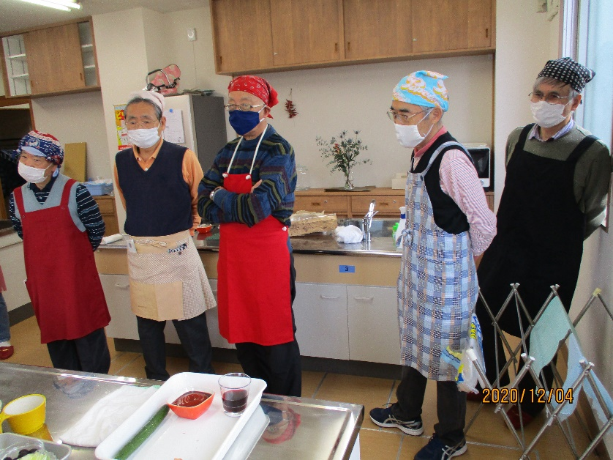

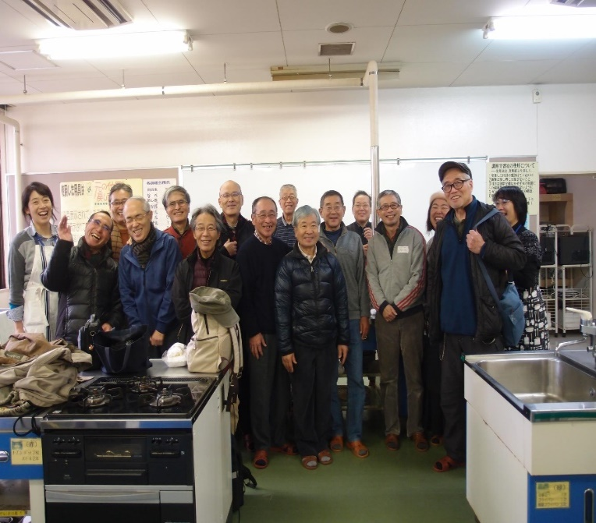

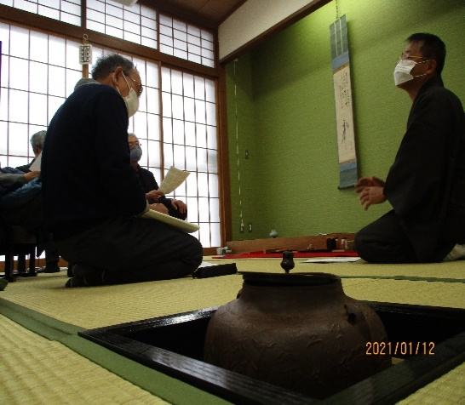

Sheet2 (2)
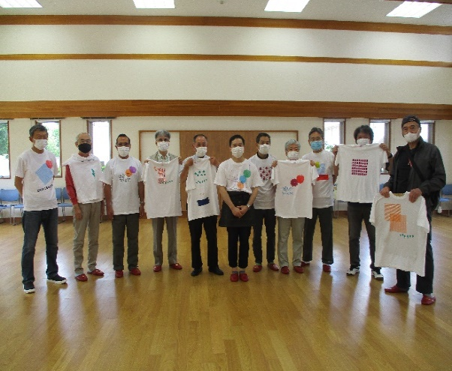
チャレンジャーのみなさま
令和3年度のチャレンジ講座はいかがでしたでしょうか
赤木地域公民館では来年度もみなさんの生きがいと仲間づくり
を応援すべく、新たなチャレンジを計画しております。
これまでの講座の様子はインスタグラムと郡山市のウェブサイト
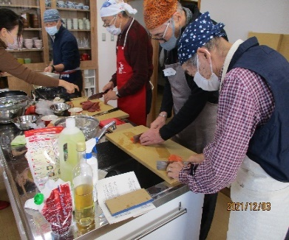
にアップしていますので是非ご覧ください。
なお、ウェブサイトの閲覧は下記のＱＲコード読取りまたはインスタグラム
からが便利ですのでご活用ください。
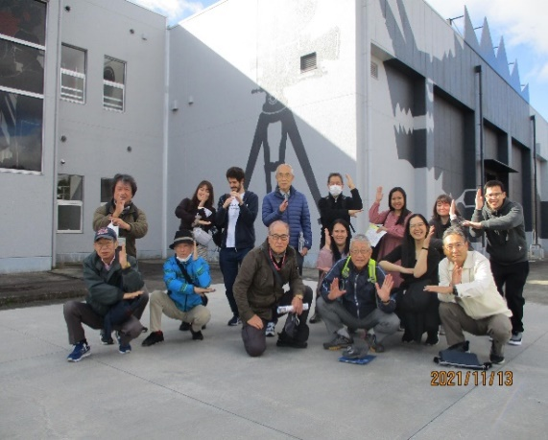

赤木地域公民館とチャレンジ講座の情報
をメールでのお受け取りになりたい方は |  | ↑スマホのカメラでQRｺｰﾄﾞを読みとるとチャレンジ講座をウェブサイトでご覧いただけます。
ａｋａｇｉ-ｐｕｂ＠ｃｉｔｙ.ｋｏｒｉｙａｍａ.ｌｇ.ｊｐ
に「チャレンジメール希望、お名前」と入力の上メールしてください。
 | 赤木地域公民館

Sheet1
チャレンジ講座第8回
料理教室
～クリスマスの料理～
料理はお持ち帰り
■講師 今田美奈子食卓芸術サロン分室
CaféChocolatier 武田芳美 先生
■日時 １２月３日（金）午前１０時００分～
■材料費 １０００円
（材料費の都合上11月25日以降のキャンセルはできません）
■持ち物 ・エプロン ・三角巾
・上履き ・持ち帰り用タッパー３，４個

チャレンジ講座第8回
料理教室
～クリスマスの料理～
料理はお持ち帰り
■講師 今田美奈子食卓芸術サロン分室
CaféChocolatier 武田芳美 先生
■日時 １２月３日（金）午前１０時００分～
■材料費 １０００円
（材料費の都合上11月25日以降のキャンセルはできません）
■持ち物 ・エプロン ・三角巾
・上履き ・持ち帰り用タッパー３，４個

